Лист1
Общий медальный зачет
 | 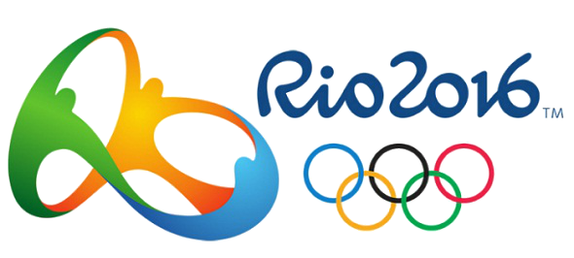
Место | Страна | Золото | Серебро | Бронза | Всего
1 | США | 46 | 37 | 38 | 121
2 | Великобритания | 27 | 23 | 17 | 67
3 | Китай | 26 | 18 | 26 | 70
4 | Россия | 19 | 18 | 19 | 56
5 | Германия | 17 | 10 | 15 | 42
6 | Япония | 12 | 8 | 21 | 41
7 | Франция | 10 | 18 | 14 | 42
8 | Южная Корея | 9 | 3 | 9 | 21
9 | Италия | 8 | 12 | 8 | 28
10 | Австралия | 8 | 11 | 10 | 29
Число золотых и серебряных медалей
11 | Голландия | 8 | 7 | 4 | 19
12 | Венгрия | 8 | 3 | 4 | 15
13 | Бразилия | 7 | 6 | 6 | 19
14 | Испания | 7 | 4 | 6 | 17
15 | Кения | 6 | 6 | 1 | 13
16 | Ямайка | 6 | 3 | 2 | 11
17 | Хорватия | 5 | 3 | 2 | 10
18 | Куба | 5 | 2 | 4 | 11
19 | Новая Зеландия | 4 | 9 | 5 | 18
20 | Канада | 4 | 3 | 15 | 22
21 | Узбекистан | 4 | 2 | 7 | 13
22 | Казахстан | 3 | 5 | 9 | 17
23 | Колумбия | 3 | 2 | 3 | 8
24 | Швейцария | 3 | 2 | 2 | 7
25 | Иран | 3 | 1 | 4 | 8
 | Всего: | 258 | 216 | 251 | 725

